상품제안서
스카이 메탈접이식 각도조절 회전 스마트폰거치대 | 상품코드: S29692

 |  |  |  |  |  |  | 02-713-8555 | www.synergygift.co.kr
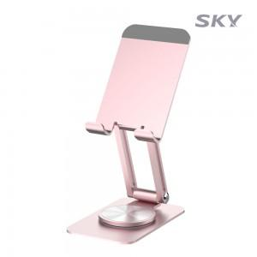

【상세/제작정보】 | <p><span style="font-size: 14pt;">핑크만 색상만 진행 가능합니다.</span>&nbsp;</p>

【인쇄/포장옵션】 | 레이저 / 포장지포장

【공급단가】 | 수량 | 50~ | 100~ | 500~ | 1,000~ | 3,000~
*VAT별도 | 로즈핑크 | 5,400원 | 5,200원 | 4,790원 | 4,710원 | 4,630원

【상품 URL】 | https://www.synergygift.co.kr:443/src/goods_detail.php?gdno=29692

